关系图
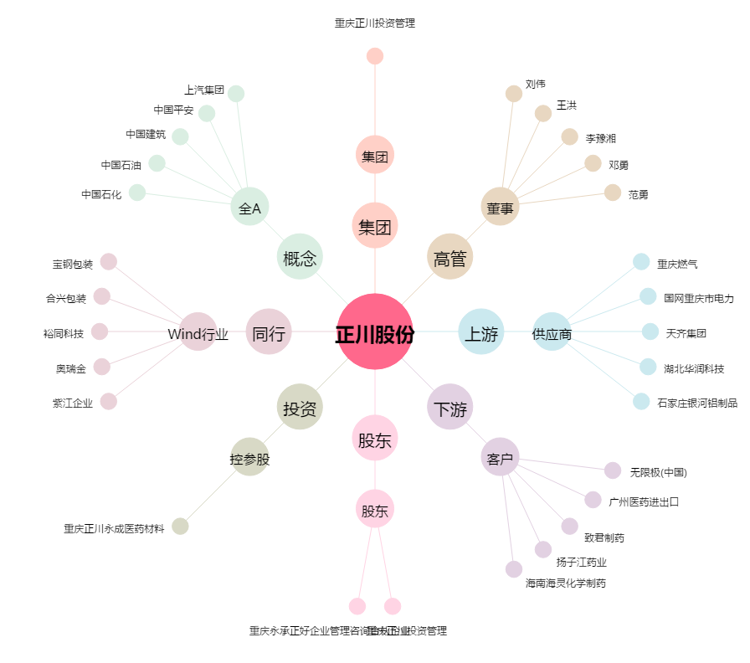
正川股份[603976.SH] - 关系概览图

